Sheet1
 |  | Greedy |  | Best Improvement |  | First Improvement |  | 10x10_gin+dghan_128000 |  | L2D |  | RL-GNN |  | ScheduleNet |  | JSSPENV |  | GIN |  | DGHAN |  | GIN + DGHAN |  |  | 10x10_gin+dghan_128000 | 20x10_gin+dghan_128000 |  | ramdon | best improvement
 |  | Gap (%) | Time (s) | Gap (%) | Time (s) | Gap (%) | Time (s) | Gap (%) | Time (s) | Gap (%) | Time (s) | Gap (%) | Time (s) | Gap (%) | Time (s) | Gap (%) | Time (s) | Gap (%) | Time (s) | Gap (%) | Time (s) | Gap (%) | Time (s) | Time(s) | Gap (%) | Gap (%)
Syn 10x10 | 500 |  |  |  |  |  |  | 4.08% | 0.8 | 22.31% | 0.2 | - | - | - | - | - | - | 4.57% | 0.7 | 4.71% | 0.7 | 4.08% | 0.8 | 0.8 | 4.08% | - |  | 6.476% | 3.534%
 | 1000 |  |  |  |  |  |  | 3.36% | 1.6 |  |  |  |  |  |  |  |  | 3.93% | 1.4 | 4.06% | 1.5 | 3.36% | 1.6 | 1.6 | 3.36% | - |  | 5.425% | 3.144%
 | 2000 |  |  |  |  |  |  | 2.88% | 3.2 |  |  |  |  |  |  |  |  | 3.10% | 2.9 | 3.38% | 3.0 | 2.88% | 3.2 | 3.2 | 2.88% | - |  | 4.642% | 3.129%
 | 5000 |  |  |  |  |  |  | 2.24% | 7.9 |  |  |  |  |  |  |  |  | 2.63% | 6.3 | 2.84% | 6.6 | 2.24% | 7.9 | 7.9 | 2.24% | -
Syn 15x10 | 500 |  |  |  |  |  |  |  |  |  |  | - | - | - | - | - | -
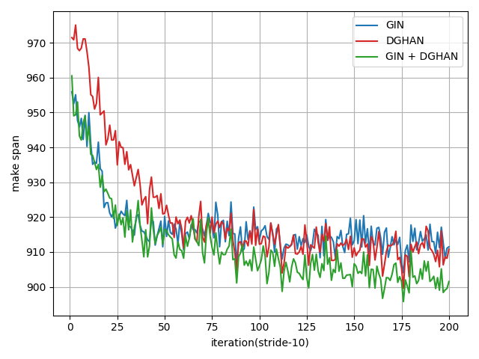
 | 1000
 | 2000
 | 5000
Syn 15x15 | 500 |  |  |  |  |  |  |  |  | 26.70% | 0.4 | - | - | - | - | - | - |  |  |  |  |  |  |  |  |  |  | 12.646% | 6.853%
 | 1000 |  |  |  |  |  |  |  |  |  |  |  |  |  |  |  |  |  |  |  |  |  |  |  |  |  |  | 11.616% | 6.160%
 | 2000 |  |  |  |  |  |  |  |  |  |  |  |  |  |  |  |  |  |  |  |  |  |  |  |  |  |  | 10.414% | 5.860%
 | 5000
Syn 20x10 | 500 |  |  |  |  |  |  |  |  |  |  | - | - | - | - | - | -
 | 1000
 | 2000
 | 5000
Syn 20x15 | 500 |  |  |  |  |  |  |  |  |  |  | - | - | - | - | - | -
 | 1000
 | 2000
 | 5000

Tai 15x15 | 500 | 11.92% | 47.4 | 14.94% | 82.7 | 19.50% | 85.7 | 9.55% | 3.4 | 26.70% | 0.4 | 17.10% | - | 15.30% | - | - | - |  |  |  |  |  |  | 3.4 | 9.55% | 8.68% | 10.040% | 13.689% | 7.506%
 | 1000 | 11.92% | 93.8 | 14.94% | 165.4 | 19.50% | 164.0 | 8.59% | 6.6 |  |  |  |  |  |  |  |  |  |  |  |  |  |  | 6.6 | 8.59% | 8.14% | 5.517% | 12.393% | 6.292%
 | 2000 | 11.92% | 185.8 | 14.94% | 330.3 | 19.50% | 320.5 | 7.14% | 13.1 |  |  |  |  |  |  |  |  |  |  |  |  |  |  | 13.1 | 7.14% | 7.41% | -3.657% | 10.504% | 5.333%
 | 5000 | 11.92% | 465.0 | 14.94% | 819.0 | 15.68% | 777.2 | 6.17% | 32.7 |  |  |  |  |  |  |  |  |  |  |  |  |  |  | 32.7 | 6.17% | 5.99% | 3.054%
Tai 20x15 | 500 | 14.45% | 61.1 | 23.27% | 124.4 | 26.72% | 118.3 | 12.33% | 4.0 | 26.01% | 0.6 | 20.20% | - | 19.40% | - | - | - |  |  |  |  |  |  | 4.0 | 12.33% | 11.85% | 4.016% | 14.166% | 9.558%
 | 1000 | 14.45% | 120.6 | 23.27% | 248.9 | 26.72% | 233.9 | 11.32% | 7.9 |  |  |  |  |  |  |  |  |  |  |  |  |  |  | 7.9 | 11.32% | 10.53% | 7.525% | 13.077% | 9.080%
 | 2000 | 14.45% | 242.5 | 23.27% | 489.8 | 26.72% | 469.4 | 9.96% | 15.8 |  |  |  |  |  |  |  |  |  |  |  |  |  |  | 15.8 | 9.96% | 9.05% | 9.964% | 11.610% | 8.021%
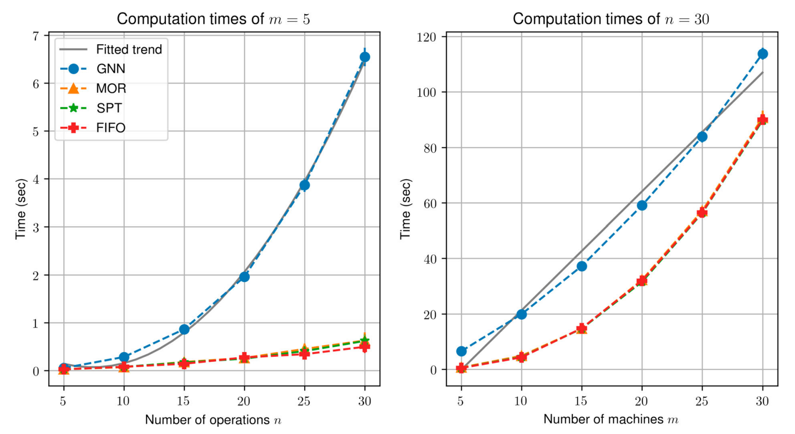
 | 5000 | 14.45% | 615.3 | 23.27% | 1214.7 | 26.72% | 1192.3 | 8.69% | 39.4 |  |  |  |  |  |  |  |  |  |  |  |  |  |  | 39.4 | 8.69% | 7.98% | 8.820%
Tai 20x20 | 500 | 15.68% | 99.6 | 21.35% | 217.7 | 15.91% | 70.4 | 12.96% | 4.9 | 30.22% | 0.9 | 22.80% | - | 17.20% | - | - | - |  |  |  |  |  |  | 4.9 | 12.96% | 12.84% | 0.976% | 15.981% | 9.504%
 | 1000 | 15.68% | 200.0 | 21.35% | 426.0 | 15.91% | 343.7 | 11.63% | 9.8 |  |  |  |  |  |  |  |  |  |  |  |  |  |  | 9.8 | 11.63% | 11.19% | 3.915% | 14.761% | 8.152%
 | 2000 | 15.68% | 398.4 | 21.35% | 822.2 | 15.91% | 712.4 | 10.25% | 19.6 |  |  |  |  |  |  |  |  |  |  |  |  |  |  | 19.6 | 10.25% | 10.56% | -2.987% | 14.279% | 7.955%
 | 5000 | 15.68% | 998.7 | 21.35% | 1918.8 | 15.91% | 1815.0 | 8.98% | 48.8 |  |  |  |  |  |  |  |  |  |  |  |  |  |  | 48.8 | 8.98% | 9.57% | -6.099%
Tai 30x15 | 500 | 17.88% | 88.1 | 24.52% | 234.0 | 24.52% | 230.2 | 15.88% | 5.4 | 31.65% | 1.1 | 18.90% | - | 18.00% | - | - | - |  |  |  |  |  |  | 5.4 | 15.88% | 14.42% | 10.094% | 16.159% | 15.016%
 | 1000 | 17.88% | 174.9 | 24.52% | 483.5 | 24.52% | 488.0 | 13.11% | 10.8 |  |  |  |  |  |  |  |  |  |  |  |  |  |  | 10.8 | 13.11% | 12.19% | 7.550% | 14.202% | 12.244%
 | 2000 | 17.88% | 346.2 | 24.52% | 971.8 | 24.52% | 937.9 | 10.54% | 21.6 |  |  |  |  |  |  |  |  |  |  |  |  |  |  | 21.6 | 10.54% | 10.61% | -0.616% | 12.236% | 13.045%
 | 5000 | 17.88% | 867.3 | 24.52% | 2407.4 | 24.52% | 2398.0 | 9.22% | 53.8 |  |  |  |  |  |  |  |  |  |  |  |  |  |  | 53.8 | 9.22% | 8.54% | 7.908%
Tai 30x20 | 500 | 20.07% | 138.0 | 30.22% | 377.8 | 29.45% | 386.2 | 18.66% | 6.8 | 33.11% | 1.8 | 25.40% | - | 18.70% | - | 13.08% | 600.0 |  |  |  |  |  |  | 6.8 | 18.66% | 18.98% | -1.695% | 21.20% | 15.56%
 | 1000 | 20.07% | 272.1 | 30.22% | 792.9 | 29.45% | 807.9 | 16.68% | 13.5 |  |  |  |  |  |  |  |  |  |  |  |  |  |  | 13.5 | 16.68% | 16.70% | -0.072% | 18.52% | 13.54%
 | 2000 | 20.07% | 540.9 | 30.22% | 1602.6 | 29.45% | 1622.3 | 14.92% | 26.8 |  |  |  |  |  |  |  |  |  |  |  |  |  |  | 26.8 | 14.92% | 14.73% | 1.331% | 16.96% | 13.65%
 | 5000 | 20.07% | 1353.0 | 30.22% | 3946.3 | 29.45% | 4046.0 | 13.05% | 66.7 |  |  |  |  |  |  |  |  |  |  |  |  |  |  | 66.7 | 13.05% | 12.44% | 4.950%
Tai 50x15 | 500 | 12.47% | 130.7 | 26.05% | 537.8 | 25.18% | 561.6 | 10.86% | 8.7 | 33.66% | 2.7 | 15.90% | - | 13.80% | - | - | - |  |  |  |  |  |  | 8.7 | 10.86% | 10.44% | 4.019% | 10.444% | 9.599%
 | 1000 | 12.47% | 255.5 | 26.05% | 1107.7 | 25.18% | 1132.3 | 9.04% | 17.3 |  |  |  |  |  |  |  |  |  |  |  |  |  |  | 17.3 | 9.04% | 8.48% | 6.554% | 8.466% | 8.799%
 | 2000 | 12.47% | 502.9 | 26.05% | 2174.0 | 25.18% | 2158.4 | 6.46% | 34.5 |  |  |  |  |  |  |  |  |  |  |  |  |  |  | 34.5 | 6.46% | 6.52% | -0.972% | 6.355% | 8.912%
 | 5000 | 12.47% | 1243.9 | 26.05% | 5287.0 | 25.18% | 5532.5 | 3.71% | 86.0 |  |  |  |  |  |  |  |  |  |  |  |  |  |  | 86.0 | 3.71% | 4.08% | -8.873%
Tai 50x20 | 500 | 13.67% | 231.2 | 19.94% | 1004.0 | 20.57% | 949.6 | 13.17% | 11.6 | 22.47% | 4.9 | 17.40% | - | 13.50% | - | - | - |  |  |  |  |  |  | 11.6 | 13.17% | 13.20% | -0.199% | 13.348% | 11.002%
 | 1000 | 13.67% | 441.6 | 19.94% | 2225.8 | 20.57% | 1823.3 | 11.49% | 23.2 |  |  |  |  |  |  |  |  |  |  |  |  |  |  | 23.2 | 11.49% | 10.97% | 4.715% | 11.608% | 9.980%
 | 2000 | 13.67% | 858.2 | 19.94% | 4380.8 | 20.57% | 3580.4 | 9.49% | 46.3 |  |  |  |  |  |  |  |  |  |  |  |  |  |  | 46.3 | 9.49% | 9.21% | 3.037% | 9.420% | 8.620%
 | 5000 | 13.67% | 2125.5 | 19.94% | 10160.3 | 20.57% | 9009.7 | 6.53% | 115.4 |  |  |  |  |  |  |  |  |  |  |  |  |  |  | 115.4 | 6.53% | 6.86% | -4.817%
Tai 100x20 | 500 |  |  |  |  |  |  | 7.06% | 32.7 | 26.55% | 28.3 | 7.00% | - | 6.60% | - | - | - |  |  |  |  |  |  | 32.7 | 7.06% | 7.36% | -4.140% | 6.968% | 6.299%
 | 1000 |  |  |  |  |  |  | 5.42% | 65.3 |  |  |  |  |  |  |  |  |  |  |  |  |  |  | 65.3 | 5.42% | 6.15% | -11.959% | 5.450% | 4.878%
 | 2000 |  |  |  |  |  |  | 3.50% | 130.5 |  |  |  |  |  |  |  |  |  |  |  |  |  |  | 130.5 | 3.50% | 4.55% | -23.051% | 3.675% | 4.366%
 | 5000 |  |  |  |  |  |  | 1.83% | 323.4 |  |  |  |  |  |  |  |  |  |  |  |  |  |  | 323.4 | 1.83% | 3.19% | -42.648%

abz 10x10 | 500 |  |  |  |  |  |  | 2.25% |  | - | - | 10.12% | - | 6.15% | - | - | - |  |  |  |  |  |  | 7.4 | 2.25% | 2.93% | -23.182%
 | 1000 |  |  |  |  |  |  | 1.56% |  |  |  |  |  |  |  |  |  |  |  |  |  |  |  | 14.5 | 1.56% | 1.67% | -6.720%
 | 2000 |  |  |  |  |  |  | 1.56% |  |  |  |  |  |  |  |  |  |  |  |  |  |  |  | 29.1 | 1.56% | 1.67% | -6.720%
 | 5000 |  |  |  |  |  |  | 1.56% |  |  |  |  |  |  |  |  |  |  |  |  |  |  |  | 72.1 | 1.56% | 1.67% | -6.720%
abz 20x15 | 500 |  |  |  |  |  |  | 13.61% |  | - | - | 29.02% | - | 20.55% | - | - | - |  |  |  |  |  |  | 8.4 | 13.61% | 12.59% | 8.064%
 | 1000 |  |  |  |  |  |  | 11.61% |  |  |  |  |  |  |  |  |  |  |  |  |  |  |  | 16.5 | 11.61% | 11.05% | 5.004%
 | 2000 |  |  |  |  |  |  | 10.85% |  |  |  |  |  |  |  |  |  |  |  |  |  |  |  | 32.6 | 10.85% | 10.36% | 4.652%
 | 5000 |  |  |  |  |  |  | 9.44% |  |  |  |  |  |  |  |  |  |  |  |  |  |  |  | 81.2 | 9.44% | 9.36% | 0.913%

orb 10x10 | 500 |  |  |  |  |  |  | 8.33% |  | - | - | 21.83% | - | 19.98% | - | - | - |  |  |  |  |  |  | 2.3 | 8.33% | 8.12% | 2.595%
 | 1000 |  |  |  |  |  |  | 7.26% |  |  |  |  |  |  |  |  |  |  |  |  |  |  |  | 4.5 | 7.26% | 6.48% | 11.927%
 | 2000 |  |  |  |  |  |  | 6.19% |  |  |  |  |  |  |  |  |  |  |  |  |  |  |  | 9.0 | 6.19% | 5.44% | 13.776%
 | 5000 |  |  |  |  |  |  | 4.78% |  |  |  |  |  |  |  |  |  |  |  |  |  |  |  | 22.5 | 4.78% | 3.99% | 19.760%

yn 20x20 | 500 |  |  |  |  |  |  | 13.46% |  | - | - | 24.80% | - | 18.44% | - | - | - |  |  |  |  |  |  | 8.2 | 13.46% | 13.47% | -0.097%
 | 1000 |  |  |  |  |  |  | 11.80% |  |  |  |  |  |  |  |  |  |  |  |  |  |  |  | 16.5 | 11.80% | 11.87% | -0.609%
 | 2000 |  |  |  |  |  |  | 9.91% |  |  |  |  |  |  |  |  |  |  |  |  |  |  |  | 32.8 | 9.91% | 10.65% | -6.997%
 | 5000 |  |  |  |  |  |  | 8.85% |  |  |  |  |  |  |  |  |  |  |  |  |  |  |  | 80.1 | 8.85% | 8.25% | 7.268%

swv 20x10 | 500 |  |  |  |  |  |  | 29.07% |  | - | - | 28.42% | - | 34.39% | - | - | - |  |  |  |  |  |  | 5.8 | 29.07% | 29.58% | -1.709%
 | 1000 |  |  |  |  |  |  | 27.13% |  |  |  |  |  |  |  |  |  |  |  |  |  |  |  | 11.6 | 27.13% | 24.49% | 10.763%
 | 2000 |  |  |  |  |  |  | 23.81% |  |  |  |  |  |  |  |  |  |  |  |  |  |  |  | 23.1 | 23.81% | 21.76% | 9.412%
 | 5000 |  |  |  |  |  |  | 18.35% |  |  |  |  |  |  |  |  |  |  |  |  |  |  |  | 58.0 | 18.35% | 17.80% | 3.087%
swv 20x15 | 500 |  |  |  |  |  |  | 27.69% |  | - | - | 29.39% | - | 30.51% | - | - | - |  |  |  |  |  |  | 7.1 | 27.69% | 26.06% | 6.264%
 | 1000 |  |  |  |  |  |  | 24.31% |  |  |  |  |  |  |  |  |  |  |  |  |  |  |  | 14.0 | 24.31% | 24.85% | -2.182%
 | 2000 |  |  |  |  |  |  | 21.67% |  |  |  |  |  |  |  |  |  |  |  |  |  |  |  | 28.0 | 21.67% | 22.06% | -1.777%
 | 5000 |  |  |  |  |  |  | 18.28% |  |  |  |  |  |  |  |  |  |  |  |  |  |  |  | 69.3 | 18.28% | 20.02% | -8.689%
swv 50x10 | 500 |  |  |  |  |  |  | 21.90% |  | - | - | 16.80% | - | 25.33% | - | - | - |  |  |  |  |  |  | 7.5 | 21.90% | 21.56% | 1.611%
 | 1000 |  |  |  |  |  |  | 20.69% |  |  |  |  |  |  |  |  |  |  |  |  |  |  |  | 14.9 | 20.69% | 20.44% | 1.196%
 | 2000 |  |  |  |  |  |  | 19.34% |  |  |  |  |  |  |  |  |  |  |  |  |  |  |  | 29.6 | 19.34% | 19.77% | -2.173%
 | 5000 |  |  |  |  |  |  | 18.23% |  |  |  |  |  |  |  |  |  |  |  |  |  |  |  | 73.5 | 18.23% | 18.77% | -2.855%

la 10x5 | 500 |  |  |  |  |  |  | 2.46% |  | - | - | 16.06% | - | 12.12% | - | - | - |  |  |  |  |  |  | 2.8 | 2.46% | 2.58% | -4.657%
 | 1000 |  |  |  |  |  |  | 2.46% |  |  |  |  |  |  |  |  |  |  |  |  |  |  |  | 5.5 | 2.46% | 2.58% | -4.657%
 | 2000 |  |  |  |  |  |  | 2.46% |  |  |  |  |  |  |  |  |  |  |  |  |  |  |  | 10.9 | 2.46% | 2.58% | -4.657%
 | 5000 |  |  |  |  |  |  | 2.46% |  |  |  |  |  |  |  |  |  |  |  |  |  |  |  | 27.1 | 2.46% | 2.34% | 5.013%
la 15x5 | 500 |  |  |  |  |  |  | 1.04% |  | - | - | 1.09% | - | 2.65% | - | - | - |  |  |  |  |  |  | 3.1 | 1.04% | 0.00%
 | 1000 |  |  |  |  |  |  | 0.00% |  |  |  |  |  |  |  |  |  |  |  |  |  |  |  | 6.3 | 0.00% | 0.00%
 | 2000 |  |  |  |  |  |  | 0.00% |  |  |  |  |  |  |  |  |  |  |  |  |  |  |  | 12.6 | 0.00% | 0.00%
 | 5000 |  |  |  |  |  |  | 0.00% |  |  |  |  |  |  |  |  |  |  |  |  |  |  |  | 31.4 | 0.00% | 0.00%
la 20x5 | 500 |  |  |  |  |  |  | 0.00% |  | - | - | 2.13% | - | 3.64% | - | - | - |  |  |  |  |  |  | 3.7 | 0.00% | 0.00%
 | 1000 |  |  |  |  |  |  | 0.00% |  |  |  |  |  |  |  |  |  |  |  |  |  |  |  | 7.4 | 0.00% | 0.00%
 | 2000 |  |  |  |  |  |  | 0.00% |  |  |  |  |  |  |  |  |  |  |  |  |  |  |  | 14.9 | 0.00% | 0.00%
 | 5000 |  |  |  |  |  |  | 0.00% |  |  |  |  |  |  |  |  |  |  |  |  |  |  |  | 37.1 | 0.00% | 0.00%
la 10x10 | 500 |  |  |  |  |  |  | 4.24% |  | - | - | 17.06% | - | 11.95% | - | - | - |  |  |  |  |  |  | 3.5 | 4.24% | 3.60% | 17.740%
 | 1000 |  |  |  |  |  |  | 3.75% |  |  |  |  |  |  |  |  |  |  |  |  |  |  |  | 6.9 | 3.75% | 3.48% | 7.835%
 | 2000 |  |  |  |  |  |  | 2.94% |  |  |  |  |  |  |  |  |  |  |  |  |  |  |  | 14.1 | 2.94% | 3.48% | -15.425%
 | 5000 |  |  |  |  |  |  | 1.78% |  |  |  |  |  |  |  |  |  |  |  |  |  |  |  | 35.5 | 1.78% | 2.94% | -39.380%
la 15x10 | 500 |  |  |  |  |  |  | 4.81% |  | - | - | 21.97% | - | 14.60% | - | - | - |  |  |  |  |  |  | 4.1 | 4.81% | 4.75% | 1.316%
 | 1000 |  |  |  |  |  |  | 4.10% |  |  |  |  |  |  |  |  |  |  |  |  |  |  |  | 8.2 | 4.10% | 3.87% | 6.133%
 | 2000 |  |  |  |  |  |  | 4.00% |  |  |  |  |  |  |  |  |  |  |  |  |  |  |  | 16.4 | 4.00% | 3.87% | 3.426%
 | 5000 |  |  |  |  |  |  | 3.05% |  |  |  |  |  |  |  |  |  |  |  |  |  |  |  | 41.5 | 3.05% | 3.51% | -12.975%
la 20x10 | 500 |  |  |  |  |  |  | 7.23% |  | - | - | 27.26% | - | 15.72% | - | - | - |  |  |  |  |  |  | 4.8 | 7.23% | 7.01% | 3.072%
 | 1000 |  |  |  |  |  |  | 6.05% |  |  |  |  |  |  |  |  |  |  |  |  |  |  |  | 9.7 | 6.05% | 5.70% | 6.247%
 | 2000 |  |  |  |  |  |  | 5.57% |  |  |  |  |  |  |  |  |  |  |  |  |  |  |  | 19.3 | 5.57% | 3.41% | 63.546%
 | 5000 |  |  |  |  |  |  | 4.19% |  |  |  |  |  |  |  |  |  |  |  |  |  |  |  | 47.3 | 4.19% | 2.63% | 59.406%
la 30x10 | 500 |  |  |  |  |  |  | 0.00% |  | - | - | 6.27% | - | 3.10% | - | - | - |  |  |  |  |  |  | 6.2 | 0.00% | 0.10% | -100.000%
 | 1000 |  |  |  |  |  |  | 0.00% |  |  |  |  |  |  |  |  |  |  |  |  |  |  |  | 12.3 | 0.00% | 0.00%
 | 2000 |  |  |  |  |  |  | 0.00% |  |  |  |  |  |  |  |  |  |  |  |  |  |  |  | 24.5 | 0.00% | 0.00%
 | 5000 |  |  |  |  |  |  | 0.00% |  |  |  |  |  |  |  |  |  |  |  |  |  |  |  | 61.2 | 0.00% | 0.00%
la 15x15 | 500 |  |  |  |  |  |  | 6.93% |  | - | - | 21.40% | - | 16.07% | - | - | - |  |  |  |  |  |  | 5.1 | 6.93% | 8.92% | -22.350%
 | 1000 |  |  |  |  |  |  | 5.71% |  |  |  |  |  |  |  |  |  |  |  |  |  |  |  | 10.2 | 5.71% | 7.92% | -27.904%
 | 2000 |  |  |  |  |  |  | 5.25% |  |  |  |  |  |  |  |  |  |  |  |  |  |  |  | 20.5 | 5.25% | 6.60% | -20.525%
 | 5000 |  |  |  |  |  |  | 3.88% |  |  |  |  |  |  |  |  |  |  |  |  |  |  |  | 51.2 | 3.88% | 5.51% | -29.606%

